GESTION PERFILES
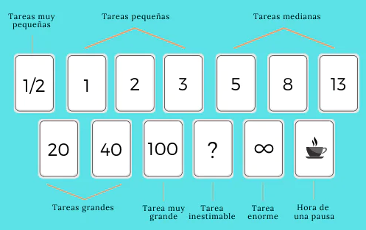
HISTORIAS DE USUARIOS | Puntos | DIEGO: 13 YURI: 5
ID:HU-GP1 | Nombre: REGISTRAR PERFILES DE USUARIO
Prioridad en Negocio: |  | Iteración Asignada:
Rol: Yo como Administrador
Funcionalidad: Necesito registrar los perfiles de usuario, los cuales inicalmente deben ser deben ser Tecnico, Asesor comercial, Coordinador tecnico, cliente y compras
Criterio de Aceptación:

HISTORIAS DE USUARIOS | Puntos | DIEGO:5 YURI:5
ID:HU-GP2 | Nombre: MODIFICAR PERFILES DE USUARIO
Prioridad en Negocio: |  | Iteración Asignada:
Rol: Yo como Administrador
Funcionalidad: Necesito Modificar el perfiles de usuario, al tercero que se requiera

Criterio de Aceptación:

HISTORIAS DE USUARIOS | Puntos | DIEGO: 3 YURI: 3
ID:HU-GP3 | Nombre: ASIGNAR PERFIL COORDINADOR
Prioridad en Negocio: |  | Iteración Asignada:
Rol: Yo como Administrador
Funcionalidad: Necesito asignarle el perfil de Coordinador al tercero creado como empleado

Criterio de Aceptación:

HISTORIAS DE USUARIOS | Puntos | Diego: 3 yuri:3
ID:HU-GP4 | Nombre: ASIGNAR PERFIL ASESOR COMERCIAL
Prioridad en Negocio: |  | Iteración Asignada:
Rol: Yo como Administrador
Funcionalidad: Necesito asignarle el perfil de Asesor comercial al tercero creado como empleado

Criterio de Aceptación:

HISTORIAS DE USUARIOS | Puntos | diego: 3 yuri:3
ID:HU-GP5 | Nombre: ASIGNAR PERFIL CLIENTE
Prioridad en Negocio: |  | Iteración Asignada:
Rol: Yo como Asesor comercial
Funcionalidad: Necesito asignarle el perfil de Cliente al tercero que ya fue creado como como cliente

Criterio de Aceptación:

HISTORIAS DE USUARIOS | Puntos | 3
ID:HU-GP6 | Nombre: ASIGNAR PERFIL TECNICO
Prioridad en Negocio: |  | Iteración Asignada:
Rol: Yo como Coordinador
Funcionalidad: Necesito asignarle el perfil de Tecnico al tercero que ya fue creado como como empleado

Criterio de Aceptación:

